Informações
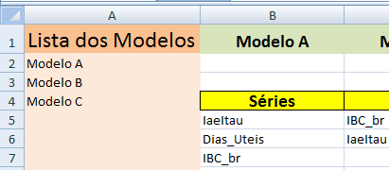
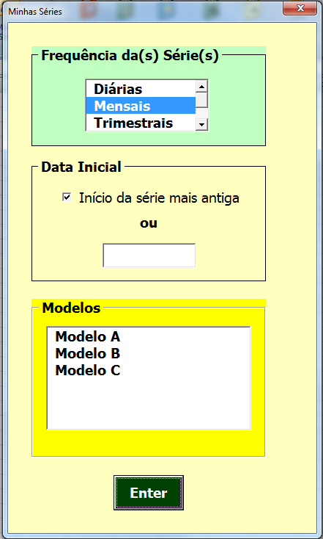
As Séries são separadas em Abas, de acordo com suas frequências.

 |  | Frequência da(s) Série(s):
 |  | Diárias
 |  | Mensais | Padrão
 |  | Trimestrais
 |  | Semestrais
Em cada Aba as Séries são separadas por Modelos e identificadas pelos seus códigos. |  | Anuais
 | A primeira coluna da aba contém
 | a relação dos modelos ativos | Data Inicial
 |  | Inìcio da série mais antiga | Padrão

 |  | Formatos para a Data:
 |  | dd/mm/aaaa
Nos Modelos as Séries devem estar listadas de cima para baixo, na ordem em que serão utilizadas |  | mmm/aaaa

 |  | Grupo
 |  | Pode ser selecionado um ou mais Modelos (clique no mouse + Ctrl) na caixa de listagem

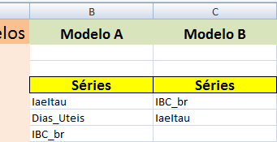

 | Na primeira linha, o nome do Modelo
 | Nas segunda e terceira linhas, pode ser inserida
 | qualquer informação de interesse (o Sistema ignora)

 | A partir da quinta linha, os códigos das Séries
 | na sequência em que as Séries serão usadas

